Automatizado
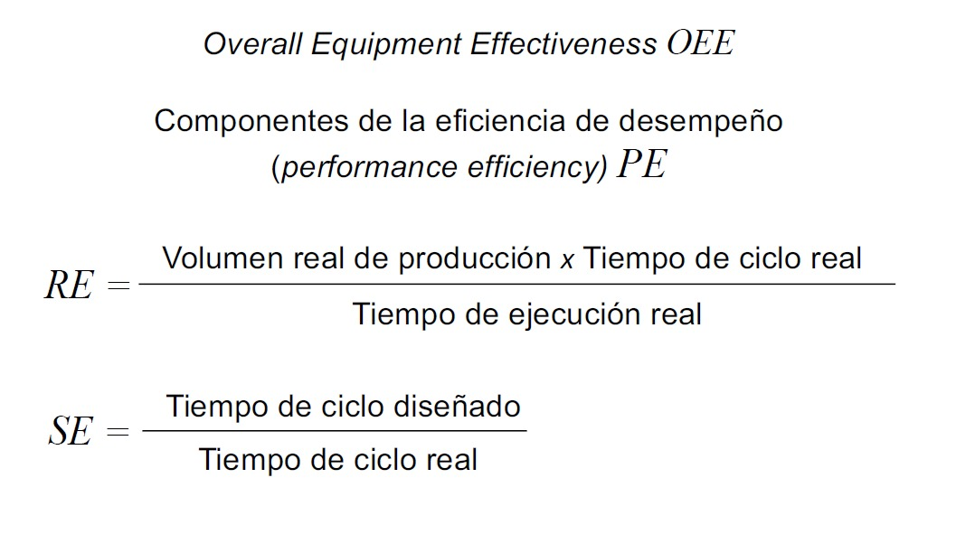
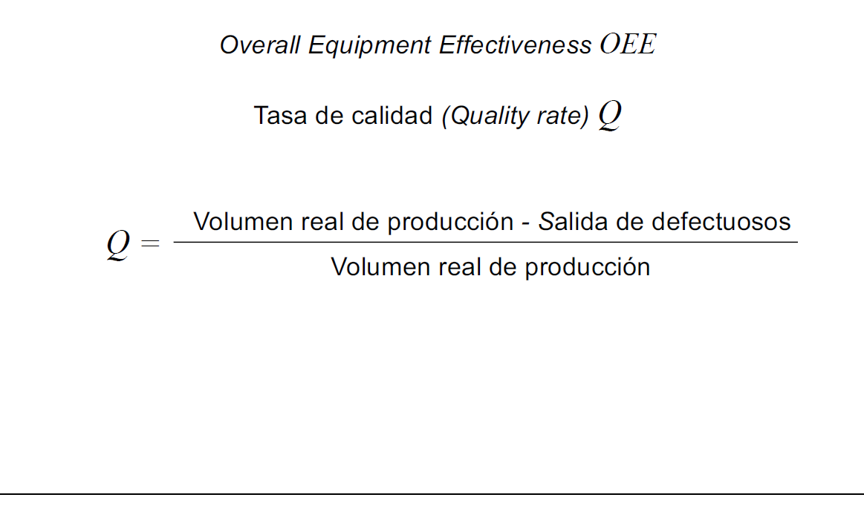
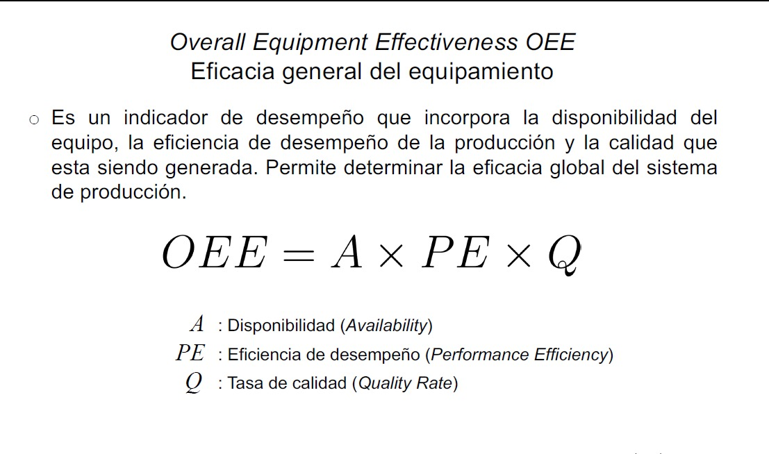
 | KPIs

 |  |  |  | Periodo de evaluación: 15 dias 2 horas

volumen real de produccion |  | 631 |  |  | 15 dias 2 horas =21720 min
Salida de defectuosos |  | 31.55
Q |  | 95%
 |  |  |  |  | proceso | working | waiting | blocked | failed
 |  |  |  |  | Corte laser | 75.62% | 0.13% | 16.28% | 7.98%
 |  |  |  |  | Doblado CNC | 73.93% | 17.79% | 17.79% | 7.92%
 |  |  |  |  | Soldadura | 79.38% | 12.37% | 12.37% | 7.94%
 |  |  |  |  | Pintura | 77.46% | 0.53% | 14.18% | 7.82%
 |  |  |  |  | Ensamble | 69.74% | 0.43% | 0.07% | 29.76%
 |  |  |  |  | prom | 75.23% | 6.25% | 12.14% | 12.28%

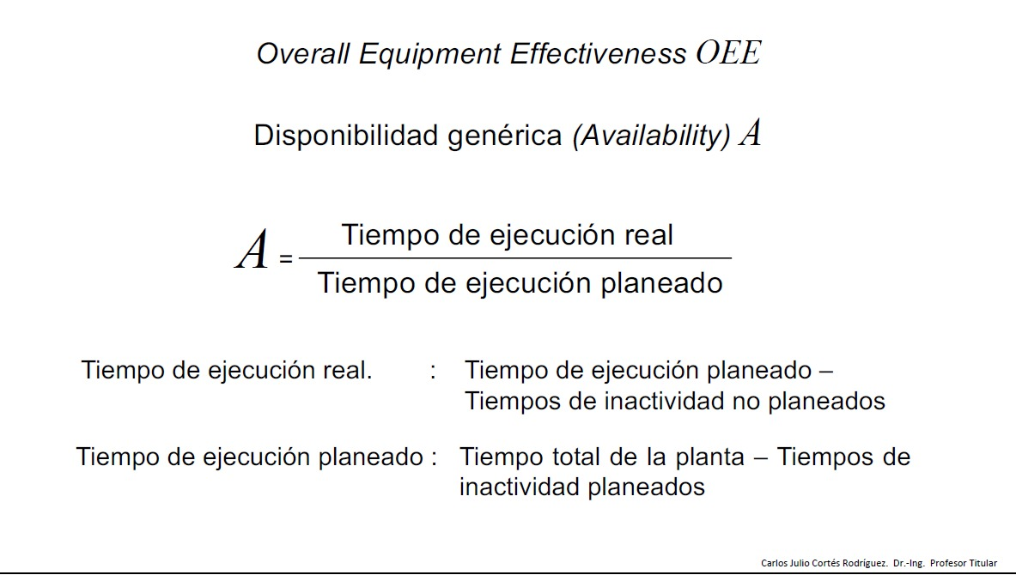
 |  |  |  |  | Indicadores |  | Valor [min]
 |  |  |  |  |  |  |  |  |  | A | 69.328%
 |  |  |  |  | Tiempos de inactividad planeados [failed] |  | 2668.0848
 |  |  |  |  |  |  |  |  |  | PE | 78.44%
 |  |  |  |  | Tiempos de inactividad NO planeados [Blocked and waiting] |  | 3993.8736
 |  |  |  |  |  |  |  |  |  | Q | 95%
 |  |  |  |  | Tiempo total de la planta |  | 21720
 |  |  |  |  |  |  |  |  |  | OEE | 51.66%
 |  |  |  |  | Tiempo de ejecucion real |  | 15058.0416

 |  |  |  |  | A |  | 69.328%

 |  |  |  |  | Volumen real de producción |  | 631.00

 |  |  |  |  | Tiempo de ciclo real [min] |  | 34.42

 |  |  |  |  | Tiempo de ciclo diseñado [min] |  | 27

 | Volumen real de producción en % |  | 78.44%

 | Tiempo de ciclo real en % |  | 78.44%

 | Volumen real de producción |  | 631.00

 | Volumen producción teorica |  | 804.44

 | Tiempo de ejecucion real |  | 21720

 | Tiempo de ciclo diseñado [min] |  | 27

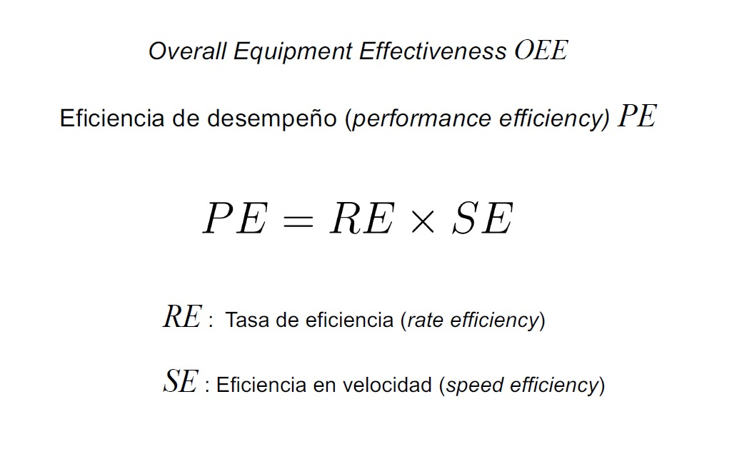
 | Tiempo de ciclo real [Min] |  | 34.42 |  | Tiempo de ejecucion real |  | 21,720.00

 | tasa de eficiencia |  | 99.99549%
 |  |  |  |  | Volumen producción teorica |  | 804.44
 | eficiencia en velocidad |  | 0.784427658

 | PE |  | 78.44%

